Anleitung
Erfüllte Aufgabe
Wertungspunkte vom Task-Register
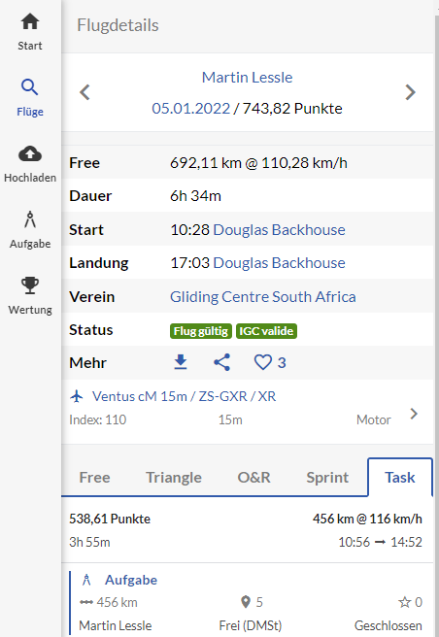
Nur die grünen Felder ausfüllen!!!

TN | Rang | Name | Flugzeugtyp | Immatr. | WBZ | Index | Task |  | Sprint | W-Punkte | R-Punkte | Total | Bemerkungen | R-VERT | manuelle Aufgabenberechnung
 |  |  |  |  |  |  | Km | Geschw. | Punkte |  |  |  |  |  | Start | Ende | Zeit | Dezimal | Geschw.
1 | 1 | Eichholzer Andreas |  |  |  | 110 | 456 | 116 |  | 10561.45 | 7 | 7 |  | 3 |  |  | 0:00:00 | 0.00
 |  | Epper Martin |  |  |  |  |  |  |  | 0.00 | 0 | 0 |  |  |  |  | 0:00:00 | 0.00
 |  | Erb Heinz |  |  |  |  |  |  |  | 0.00 | 0 | 0 |  |  |  |  | 0:00:00 | 0.00

Nicht erfüllte Aufgabe
Wertungspunkte vom Sprint-Register
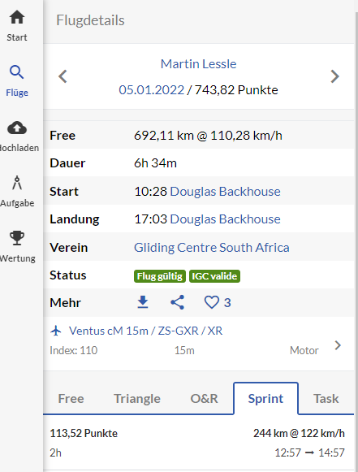
Nur die grünen Felder ausfüllen!!!

TN | Rang | Name | Flugzeugtyp | Immatr. | WBZ | Index | Task |  | Sprint | W-Punkte | R-Punkte | Total | Bemerkungen | R-VERT | manuelle Aufgabenberechnung
 |  |  |  |  |  |  | Km | Geschw. | Punkte |  |  |  |  |  | Start | Ende | Zeit | Dezimal | Geschw.
3 | 1 | Isler Urs |  |  |  |  |  |  | 113.52 | 1113.52 | 7 | 7 |  | 3 |  |  | 0:00:00 | 0.00
 |  | Jägli Nico |  |  |  |  |  |  |  | 0.00 | 0 | 0 |  |  |  |  | 0:00:00 | 0.00
 |  | Jud Martin |  |  |  |  |  |  |  | 0.00 | 0 | 0 |  |  |  |  | 0:00:00 | 0.00

Wenn alles ausgefüllt ist, muss in 2 Schritten sortiert werden!

1. Markieren der ganzen Tabelle, welche einen Rahmen hat.

TN | Rang | Name | Flugzeugtyp | Immatr. | WBZ | Index | Task |  | Sprint | W-Punkte | R-Punkte | Total | Bemerkungen | R-VERT | manuelle Aufgabenberechnung
 |  |  |  |  |  |  | Km | Geschw. | Punkte |  |  |  |  |  | Start | Ende | Zeit | Dezimal | Geschw.
1 | 1 | Sprich Adrian |  |  |  | 110 | 456 | 116 |  | 10561.45 | 7 | 7 |  | 3 |  |  | 0:00:00 | 0.00
 |  | Stauber Simon |  |  |  |  |  |  |  | 0.00 | 0 | 0 |  |  |  |  | 0:00:00 | 0.00
 |  | Stemmler Miriam |  |  |  |  |  |  |  | 0.00 | 0 | 0 |  |  |  |  | 0:00:00 | 0.00

2. Sortieren nach Spalte K absteigend und danach nach Name aufsteigend
3. Sortieren nach Spalte M absteigend und danach nach Name aufsteigend

